Rejser i alt
Rejser i alt på Rejsekort 2022
 | Total
52 01-jan | 171710
52 02-jan | 166366
1 03-jan | 341459
1 04-jan | 354373
1 05-jan | 418462
1 06-jan | 435628
1 07-jan | 449047
1 08-jan | 260018
1 09-jan | 184290
2 10-jan | 433814
2 11-jan | 436724
2 12-jan | 436324
2 13-jan | 437704
2 14-jan | 459705
2 15-jan | 269652
2 16-jan | 189727
3 17-jan | 446416
3 18-jan | 435752
3 19-jan | 441549
3 20-jan | 462594
3 21-jan | 468772
3 22-jan | 286799
3 23-jan | 195100
4 24-jan | 419286
4 25-jan | 436218
4 26-jan | 446862
4 27-jan | 477657
4 28-jan | 494565
4 29-jan | 278375
4 30-jan | 214171
5 31-jan | 474896
5 01-feb | 524088
5 02-feb | 524770
5 03-feb | 534788
5 04-feb | 573064
5 05-feb | 374095
5 06-feb | 246496
6 07-feb | 506757
6 08-feb | 522403
6 09-feb | 525317
6 10-feb | 523220
6 11-feb | 557086
6 12-feb | 350864
6 13-feb | 243641
7 14-feb | 432184
7 15-feb | 441414
7 16-feb | 445000
7 17-feb | 457976
7 18-feb | 465877
7 19-feb | 337091
...

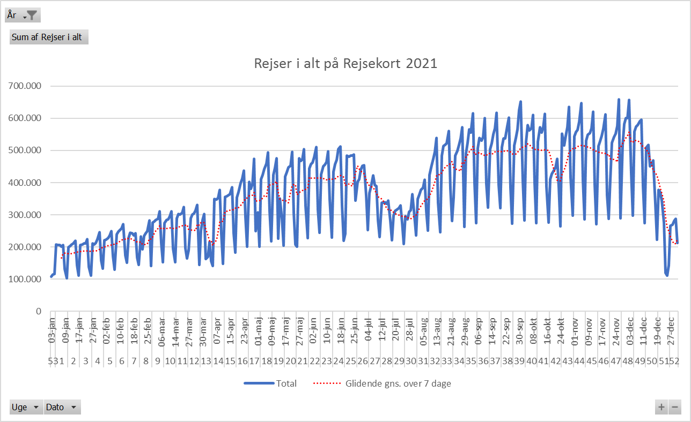

Antal Rejsekortrejser 2020
 | Total
1 01-jan | 254635
1 02-jan | 423415
1 03-jan | 497209
1 04-jan | 355660
1 05-jan | 253089
2 06-jan | 576218
2 07-jan | 590528
2 08-jan | 599473
2 09-jan | 624729
2 10-jan | 679161
2 11-jan | 394491
2 12-jan | 263162
3 13-jan | 574229
3 14-jan | 608461
3 15-jan | 606245
3 16-jan | 611689
3 17-jan | 646023
3 18-jan | 377977
3 19-jan | 274783
4 20-jan | 576718
4 21-jan | 593358
4 22-jan | 596091
4 23-jan | 609614
4 24-jan | 653550
4 25-jan | 372700
4 26-jan | 261104
5 01-feb | 428166
5 02-feb | 307741
5 27-jan | 580167
5 28-jan | 612935
5 29-jan | 603643
5 30-jan | 639391
5 31-jan | 703347
6 03-feb | 610827
6 04-feb | 637231
6 05-feb | 636840
6 06-feb | 640261
6 07-feb | 673356
6 08-feb | 408927
6 09-feb | 269535
7 10-feb | 523754
7 11-feb | 537062
7 12-feb | 535566
7 13-feb | 536613
7 14-feb | 574564
7 15-feb | 385573
7 16-feb | 278759
8 17-feb | 592989
8 18-feb | 603962
8 19-feb | 623118
...

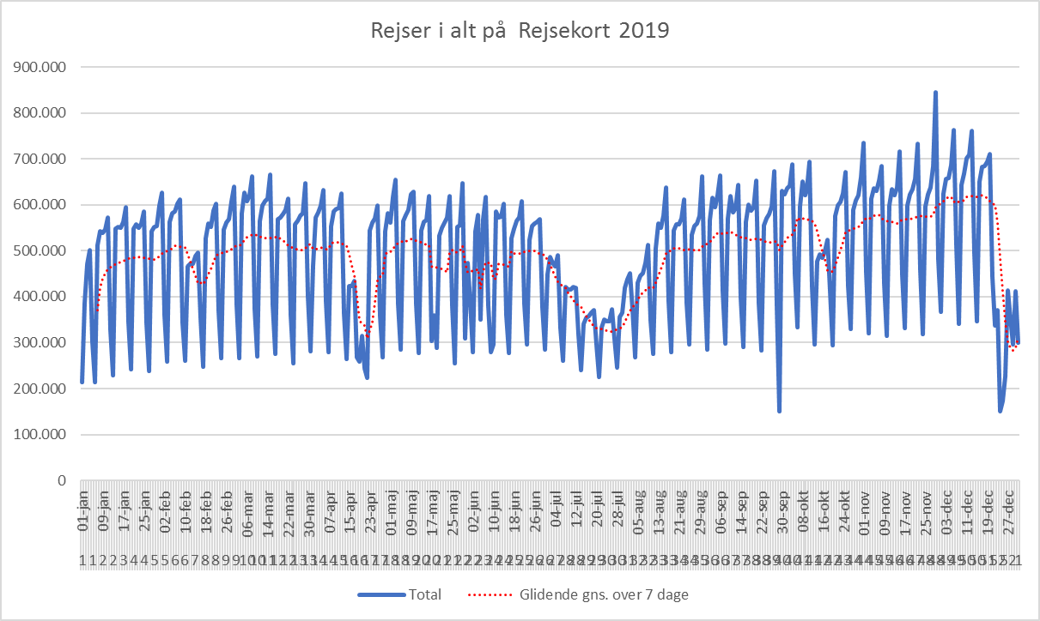

Åbning af Cityring

Eftermiddag, korr. rejseakt.
Rejseaktivitet korrigeret med 2019 data, eftermiddagsmyldretid
 | Sum af DSB Vest rejser | Sum af DSB Øst rejser | Sum af DSB ØstVest rejser | Sum af Movia rejser | Sum af S-tog rejser | Sum af Metro rejser | Sum af Arriva rejser | Sum af Sydtrafik rejser | Sum af Midttrafik rejser | Sum af NT rejser | Sum af Fynbus rejser | Sum af Rejser i alt indekseret
2022 43 30-okt | -0.28428927681 | -0.037960582691 | -0.30585106383 | 0.0068401680727 | 0.089391371094 | -0.017832895809 | 0.38639455782 | -0.14588961791 | 0.11499798955 | 0.034774209128 | 0.029325513196 | 0.029156113286
2022 43 24-okt | -0.33339764615 | -0.09127928831 | -0.37445573295 | -0.10738620878 | -0.033260801989 | 0.084228515625 | 0.17920604915 | -0.25376995394 | 0.024717154215 | -0.030165912519 | -0.15955571227 | -0.055154201365
2022 43 25-okt | -0.35217316612 | -0.069200093831 | -0.38306063523 | -0.099393734791 | -0.016249128856 | 0.10108151989 | 0.13443072702 | -0.23779615696 | 0.032137145142 | -0.039730975215 | -0.14195161146 | -0.047408869041
2022 43 26-okt | -0.34454796411 | -0.033563027207 | -0.24230387289 | -0.10405927835 | -0.0010899974567 | 0.088899160311 | 0.15419265419 | -0.26792097836 | 0.049348461577 | -0.057036382011 | -0.14132706374 | -0.044060205442
2022 43 27-okt | -0.35659962819 | -0.059722776795 | -0.26378676471 | -0.10848066715 | -0.036283739188 | 0.03985395576 | 0.15757778521 | -0.24403935915 | 0.02991862135 | -0.071000181741 | -0.16582736991 | -0.061059447482
2022 43 28-okt | -0.35370700288 | -0.055030996662 | -0.37728740581 | -0.10824699658 | -0.038201917433 | 0.010454430486 | 0.17454858126 | -0.27119927317 | -0.012865381772 | -0.10004159734 | -0.064333504889 | -0.061762014039
2022 43 29-okt | -0.15111695138 | -0.24751281278 | -0.32786885246 | 0.044150489607 | -0.29266026634 | -0.092039524814 | 0.3731884058 | -0.041912019397 | 0.054825421734 | -0.091684064022 | 0.32607967861 | -0.069691510921
2022 44 31-okt | -0.30927643785 | -0.023414694739 | -0.18759231905 | -0.094662383046 | -0.019490836536 | 0.042114167073 | 0.1865192582 | -0.26043353681 | 0.034807244764 | -0.053995953465 | -0.1727477088 | -0.052948711866
2022 44 03-nov | -0.32511400101 | -0.10668266472 | -0.31355181577 | -0.11134129445 | -0.053102438864 | 0.014107993067 | 0.12007809958 | -0.26831377393 | 0.037739510065 | -0.072936660269 | -0.1436019795 | -0.07236936823
2022 44 04-nov | -0.36173694147 | -0.11968838527 | -0.38627254509 | -0.1107556925 | -0.060092168702 | 0.064089242653 | 0.072298325723 | -0.28815673613 | -0.015814372606 | -0.15535444947 | -0.10051925149 | -0.073530336504
2022 44 05-nov | -0.2679528403 | 0.10891317734 | -0.41176470588 | -0.0047890061077 | 0.17519092803 | 0.06726417408 | 0.3313253012 | -0.065051020408 | 0.098173928765 | -0.09623095429 | 0.35763321347 | 0.084065934066
2022 44 06-nov | -0.22801103279 | -0.070152158528 | -0.28376327769 | -0.07736443884 | -0.03113541121 | 0.1107012214 | 0.21722846442 | -0.21298701299 | 0.053935860058 | -0.096646072374 | 0.2806401249 | -0.0092079094317
2022 44 01-nov | -0.39719626168 | -0.058479532164 | -0.52865697177 | -0.093006300382 | -0.02030850595 | 0.093366960908 | 0.10239945928 | -0.27745922528 | 0.097177563416 | -0.03110077909 | -0.17238613067 | -0.045258510633
2022 44 02-nov | -0.33956331878 | -0.052425309554 | -0.34502923977 | -0.091541885876 | 0.0017746846455 | 0.17900410304 | 0.13018800993 | -0.2641854021 | 0.076219512195 | -0.055132715062 | -0.17139824887 | -0.029209025086
2022 45 07-nov | -0.35356059254 | -0.098754122389 | -0.35218508997 | -0.13286494714 | -0.06536256079 | -0.0051088077811 | 0.14430746918 | -0.23149352661 | -0.011399800503 | -0.083119823631 | -0.14411889597 | -0.087453502968
2022 45 08-nov | -0.29406554473 | -0.068160705992 | -0.22222222222 | -0.14114165237 | -0.052998292603 | -0.037518004527 | 0.13669590643 | -0.22889026658 | 0.025444556889 | -0.076255572065 | -0.17214180463 | -0.085474805597
2022 45 09-nov | -0.29291716687 | -0.078406756448 | -0.2609561753 | -0.1246698151 | -0.063938839609 | 0.017193254052 | 0.15650969529 | -0.23906471713 | 0.050091956248 | -0.054108831839 | -0.12846235795 | -0.06993312271
2022 45 10-nov | -0.2975 | -0.028172226975 | -0.36271450858 | -0.14294153909 | -0.035141873442 | -0.056474685906 | 0.13920163767 | -0.25126424176 | 0.020175602466 | -0.041867760618 | -0.13234247063 | -0.0735662699
2022 45 11-nov | -0.3364674278 | -0.10137198596 | -0.35980810235 | -0.12104293075 | -0.059627028336 | 0.02849699075 | 0.12559842298 | -0.27115065601 | -0.020612292592 | -0.11213517665 | -0.10429082241 | -0.076611353712
2022 45 12-nov | -0.27574490329 | 0.0093977896399 | 0.094594594595 | -0.021597187343 | -0.012345679012 | -0.027547393365 | 0.27595200835 | -0.1825 | 0.070992366412 | -0.14912 | 0.23263572945 | 0.0047014574518
2022 45 13-nov | -0.36044657097 | -0.032739483257 | -0.26073619632 | -0.084537340268 | -0.091960597394 | -0.034775097575 | 0.093783494105 | -0.13136416634 | 0.048405113566 | -0.11897959184 | 0.12495351432 | -0.043140755691
2022 46 14-nov | -0.32370985204 | -0.081880352412 | -0.26256281407 | -0.12535279805 | -0.058970329975 | 0.022246053321 | 0.12062812277 | -0.25607660201 | 0.017752079529 | -0.045448931703 | -0.15792159197 | -0.076821434094
2022 46 15-nov | -0.2831744868 | -0.082303338339 | -0.22210414453 | -0.1516622147 | -0.063579005755 | -0.025041698083 | 0.23128243143 | -0.23776046615 | 0.0001456169304 | -0.052137643379 | -0.14299474606 | -0.087573831608
2022 46 16-nov | -0.3254708678 | -0.085942045851 | -0.22304439746 | -0.08991420658 | -0.0022341217774 | 0.1610422378 | 0.093727977449 | -0.25527295285 | 0.038778715885 | -0.055520584162 | -0.13196105227 | -0.034302431889
2022 46 17-nov | -0.35551458263 | -0.084369051618 | -0.46481051817 | -0.07105245438 | 0.0027509111298 | 0.20519565167 | 0.095316622691 | -0.26641616361 | 0.074877706204 | -0.038758723829 | -0.1096807415 | -0.016190467615
2022 46 18-nov | -0.30024916944 | -0.13169563675 | -0.31472081218 | -0.093772786933 | -0.066416001479 | 0.024703053268 | 0.12462908012 | -0.2360711788 | 0.0092314901593 | -0.070416835289 | -0.066865079365 | -0.059846223736
2022 46 19-nov | -0.20113314448 | -0.027902303293 | -0.27800829876 | -0.046105336915 | 0.071152999663 | -0.045804174403 | 0.30773511408 | -0.16117216117 | 0.069968628197 | -0.055528807575 | 0.37192790825 | 0.006559374888
2022 46 20-nov | -0.34358098491 | -0.15321585903 | -0.30573248408 | -0.056987745254 | -0.056591018831 | -0.034553879189 | 0.22250803859 | -0.2675 | -0.041360408621 | -0.11444771105 | 0.073162152656 | -0.067138460404
2022 47 21-nov | -0.33369388859 | -0.045334874462 | -0.28662420382 | -0.041439476554 | 0.011951889383 | 0.22210625196 | 0.18366606171 | -0.25925925926 | 0.082283503621 | 0.01222901612 | -0.12702816309 | -0.00035145211465
2022 47 22-nov | -0.36748992818 | -0.11416666667 | -0.36553784861 | -0.14114887364 | -0.079282356462 | 0.029828240228 | 0.0095759233926 | -0.32374727669 | 0.030286667976 | -0.097447931945 | -0.1714890614 | -0.09779655491
2022 47 23-nov | -0.33696607488 | -0.051888478494 | -0.37782139352 | -0.10087291296 | -0.061420869447 | 0.023828576509 | 0.0997949419 | -0.28726106944 | 0.050063371356 | -0.043383289849 | -0.16682318791 | -0.067071923443
2022 47 24-nov | -0.33036326251 | -0.10062367747 | -0.37797356828 | -0.10840169656 | -0.042623447951 | 0.040332400504 | 0.15907590759 | -0.26475485661 | 0.047809333524 | -0.024549522312 | -0.1589347079 | -0.056394639613
2022 47 25-nov | -0.29280397022 | -0.0093312597201 | -0.38286893705 | -0.085360556038 | -0.014240295749 | -0.022296617577 | 0.16685393258 | -0.27162264151 | 0.063288815457 | -0.034938807738 | -0.030535110404 | -0.035994257234
2022 47 26-nov | -0.26554126474 | -0.029225352113 | -0.31648351648 | -0.0093409322014 | -0.0083617866351 | 0.0068184610344 | 0.17940199336 | -0.099093046691 | 0.056922511935 | 0.0014785608674 | 0.36967418546 | 0.0081553532486
2022 47 27-nov | -0.35098206661 | -0.050504116178 | -0.41322901849 | -0.015886761032 | 0.0071408953584 | -0.0051894905403 | 0.14725407363 | -0.17947669665 | -0.077951002227 | -0.079201404125 | 0.1509009009 | -0.020747248504
2022 48 30-nov | -0.29574160953 | -0.04346545733 | -0.35064935065 | -0.11161851591 | -0.074462587846 | 0.036733686384 | 0.13258110014 | -0.27053438892 | -0.018105584143 | -0.07864353503 | -0.15632123444 | -0.079390820311
2022 48 01-dec | -0.27786364417 | -0.001764571949 | -0.39983844911 | -0.12965743663 | -0.056478084572 | -0.054217210547 | 0.19726757747 | -0.26090665367 | -0.0053294128457 | -0.038408366893 | -0.12177548479 | -0.079175791611
2022 48 28-nov | -0.33681701503 | -0.079476420116 | -0.19562243502 | -0.11721018067 | -0.050704277766 | 0.047531218065 | 0.044492285612 | -0.28211161388 | 0.035105366393 | -0.044546368434 | -0.13726491362 | -0.067681600286
2022 48 29-nov | -0.29325243611 | -0.037362770668 | -0.35564853556 | -0.10955830413 | -0.048241009307 | 0.042932332602 | 0.16173285199 | -0.2723880597 | -0.0042643923241 | -0.066449671436 | -0.14582782624 | -0.067384260531
2022 48 02-dec | -0.43526266853 | -0.15116928725 | -0.43723973825 | -0.23512496732 | -0.20452222629 | -0.16333688964 | -0.10158454526 | -0.34319446329 | -0.1583953842 | -0.21816865322 | -0.18409966837 | -0.2043792523
2022 48 03-dec | -0.30369041517 | 0.00061145458251 | -0.47368421053 | -0.15001859916 | -0.037725076856 | 0.038828886919 | 0.39491525424 | -0.23480265053 | 0.040130822947 | -0.10473479173 | 0.29189907039 | -0.030153741612

